Graphique 1.12
Composition du patrimoine selon les tranches d’âge, moyenne pour 28 pays de l’OCDE
2015 ou dernière année disponible

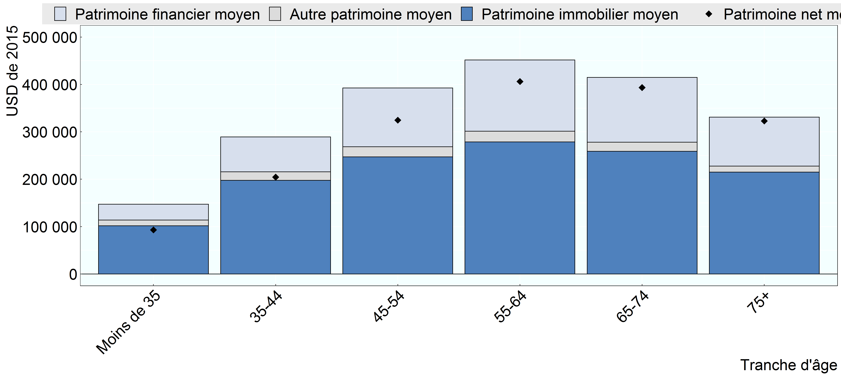

Note: La tranche d’âge de chaque ménage correspond à celle du chef de famille.
Source: Base de données de l’OCDE sur la distribution des richesses,, oe.cd/wealth, (Balestra et Tonkin, 2018).

Row Number | Pays | Group | Variable | Valeur
1 | OCDE 28 | Moins de 35 | Patrimoine net moyen | 93,193
2 | OCDE 28 | 35-44 | Patrimoine net moyen | 204,478
3 | OCDE 28 | 45-54 | Patrimoine net moyen | 324,622
4 | OCDE 28 | 55-64 | Patrimoine net moyen | 406,301
5 | OCDE 28 | 65-74 | Patrimoine net moyen | 393,557
6 | OCDE 28 | 75+ | Patrimoine net moyen | 322,892
7 | OCDE 28 | Moins de 35 | Patrimoine financier moyen | 33,368
8 | OCDE 28 | 35-44 | Patrimoine financier moyen | 73,936
9 | OCDE 28 | 45-54 | Patrimoine financier moyen | 124,157
10 | OCDE 28 | 55-64 | Patrimoine financier moyen | 150,487
11 | OCDE 28 | 65-74 | Patrimoine financier moyen | 136,715
12 | OCDE 28 | 75+ | Patrimoine financier moyen | 103,594
13 | OCDE 28 | Moins de 35 | Patrimoine immobilier moyen | 101,714
14 | OCDE 28 | 35-44 | Patrimoine immobilier moyen | 197,573
15 | OCDE 28 | 45-54 | Patrimoine immobilier moyen | 247,270
16 | OCDE 28 | 55-64 | Patrimoine immobilier moyen | 278,670
17 | OCDE 28 | 65-74 | Patrimoine immobilier moyen | 258,753
18 | OCDE 28 | 75+ | Patrimoine immobilier moyen | 214,824
19 | OCDE 28 | Moins de 35 | Autre patrimoine moyen | 12,164
20 | OCDE 28 | 35-44 | Autre patrimoine moyen | 17,865
21 | OCDE 28 | 45-54 | Autre patrimoine moyen | 21,093
22 | OCDE 28 | 55-64 | Autre patrimoine moyen | 22,577
23 | OCDE 28 | 65-74 | Autre patrimoine moyen | 19,336
24 | OCDE 28 | 75+ | Autre patrimoine moyen | 12,691

